Urval data
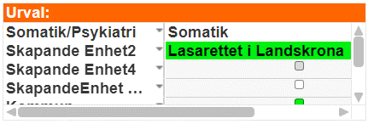
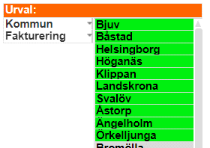
Urval för uttag av data från USK.qvw

Skapande enhet2 = Lasarettet i Landskrona
Kommun = Bjuv, Båstad, Helsingborg, Höganäs, Klippan, Landskrona, Svalöv, Åstorp, Ängelholm, Örkelljunga
Fakturering = Faktureringsbara

Vårddygn snitt eft usk
Vårddagar efter utskrivningsklar per vårdtillfälle - Skapande enhet Lasarettet i Landskrona

Genomsnittligt antal vårddygn för utskrivningsklara patienter Skapande enhet: Lasarettet i Landskrona (Källa: USK.qvw)

Summa av Snitt per kommun | Kolumnetiketter
Radetiketter | Kommuner NV
2022 | 20.5
jan | 1.8
feb | 1.8
mar | 1.9
apr | 1.6
maj | 1.8
jun | 1.4
jul | 1.7
aug | 1.5
sep | 1.7
okt | 1.8
nov | 1.8
dec | 1.9
2023 | 15.3
jan | 1.9
feb | 1.5
mar | 1.9
apr | 2.0
maj | 2.1
jun | 2.2
jul | 2.0
aug | 1.8

